dados cartão
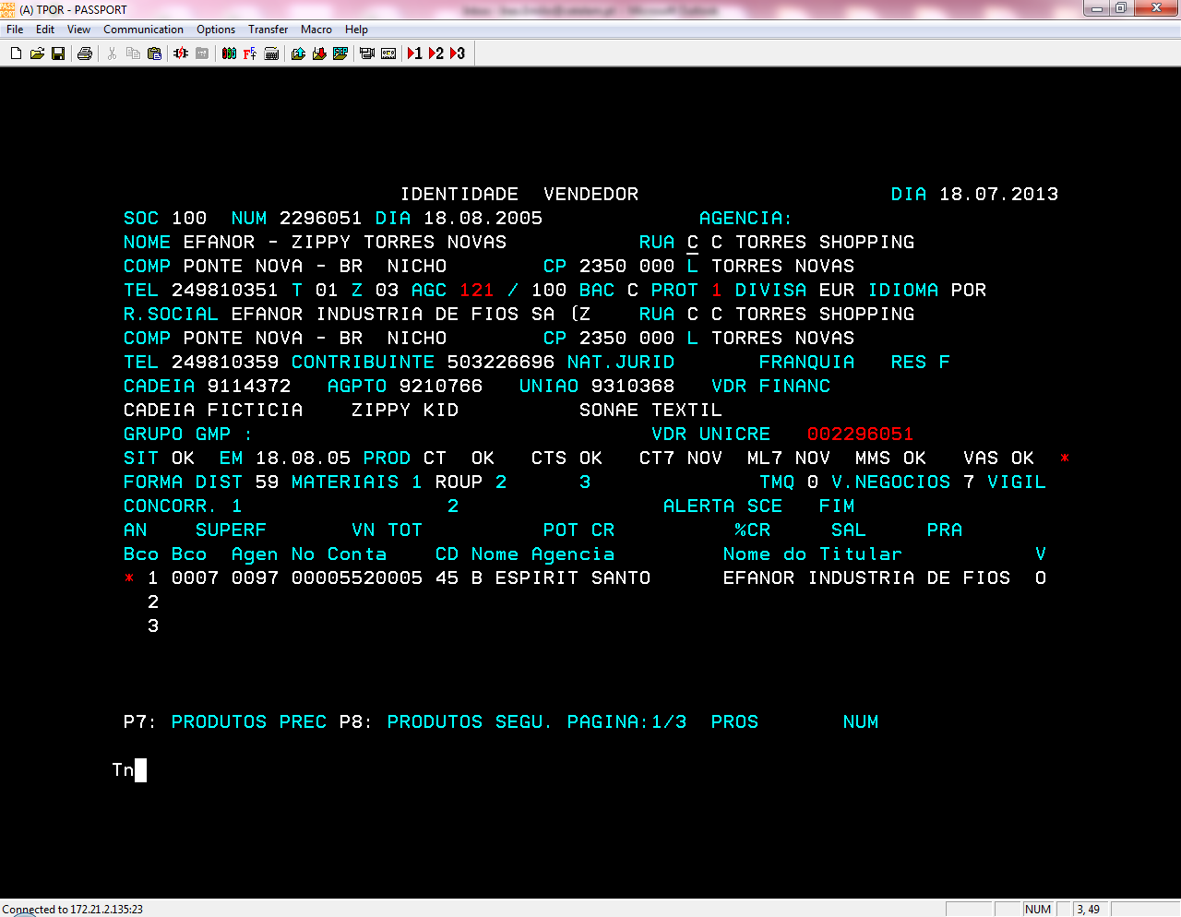
 | Insignia | Nº Cartão | Nº Conta | Data Validade | PIN | Saldo | Modalidades disponiveis nos vendedores
 | Continente | 636107 090000028 5 | 42683510141100 | 2017/03 | 6062 |  | 001 - COMPRA FIM MES
 | Continente | 636107 090000029 3 | 42683510141100 | 2017/03 | 4579 |  | 002 - COMPRA C. PERMA
9113747 | SportZone | 636107 030000010 9 | 42683508831100 | 2017/03 | 0792 |  | 072 - 3 Vezes S/J
NUM 2297489 -> numéro vendeur SIBS associé = 2297489 | SportZone | 636107 033304399 3 | 48004001471200 | 2016/12 | 4731
NUM 2312676 -> numéro vendeur SIBS associé = 2312676
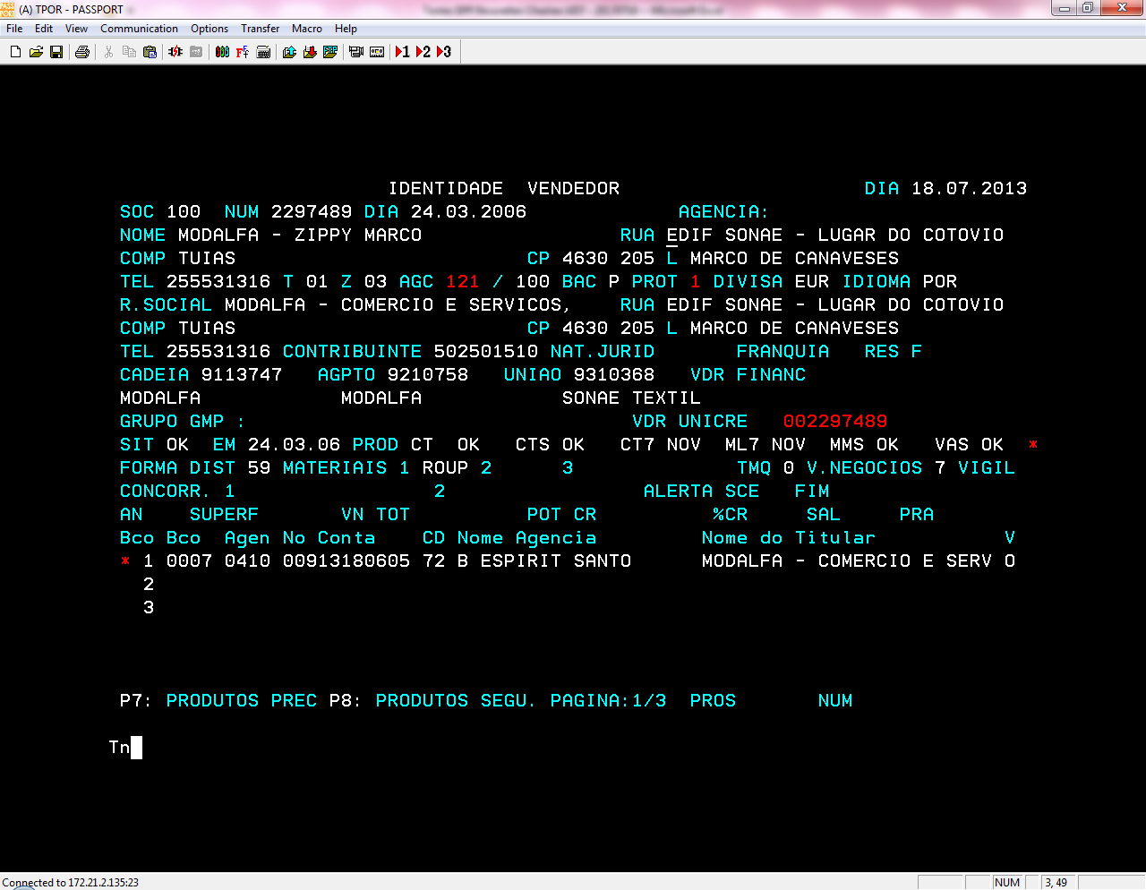
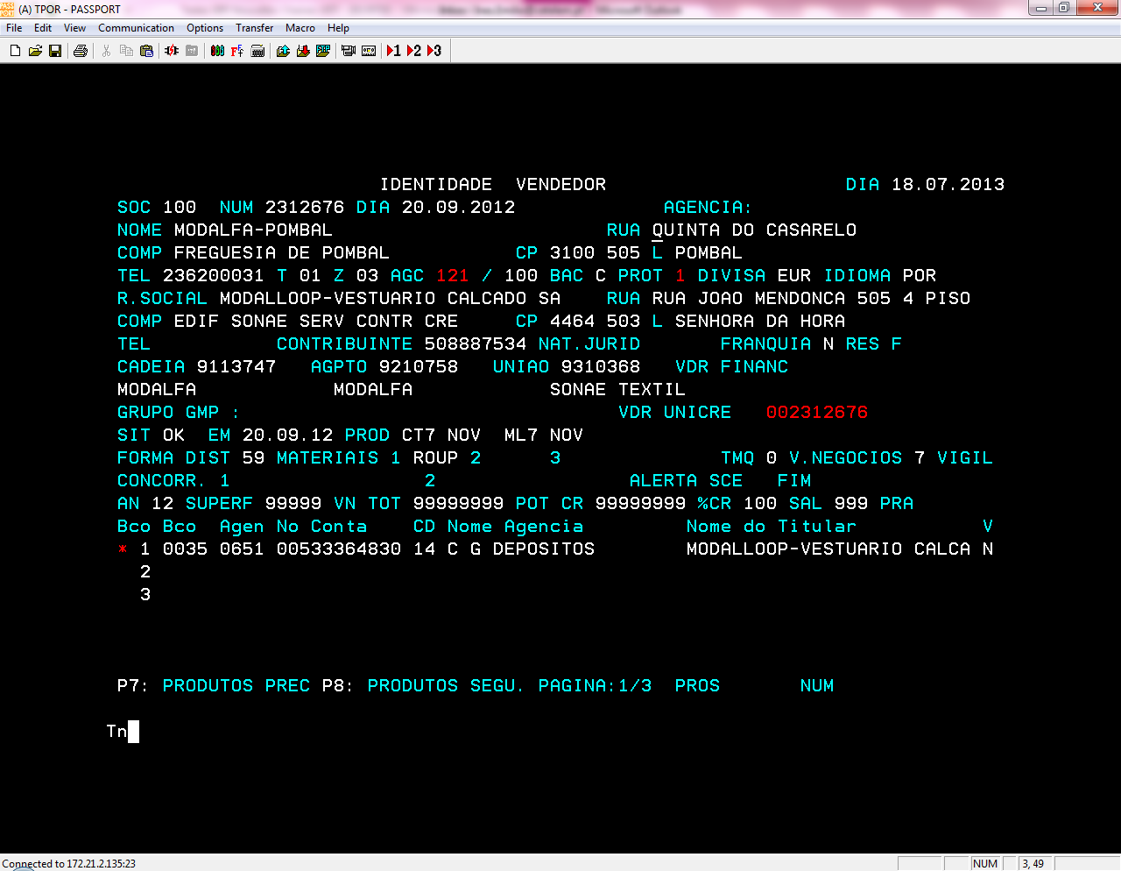

9113754
NUM 2306645 -> numéro vendeur SIBS associé = 2306645
NUM 2306629 -> numéro vendeur SIBS associé = 2306629
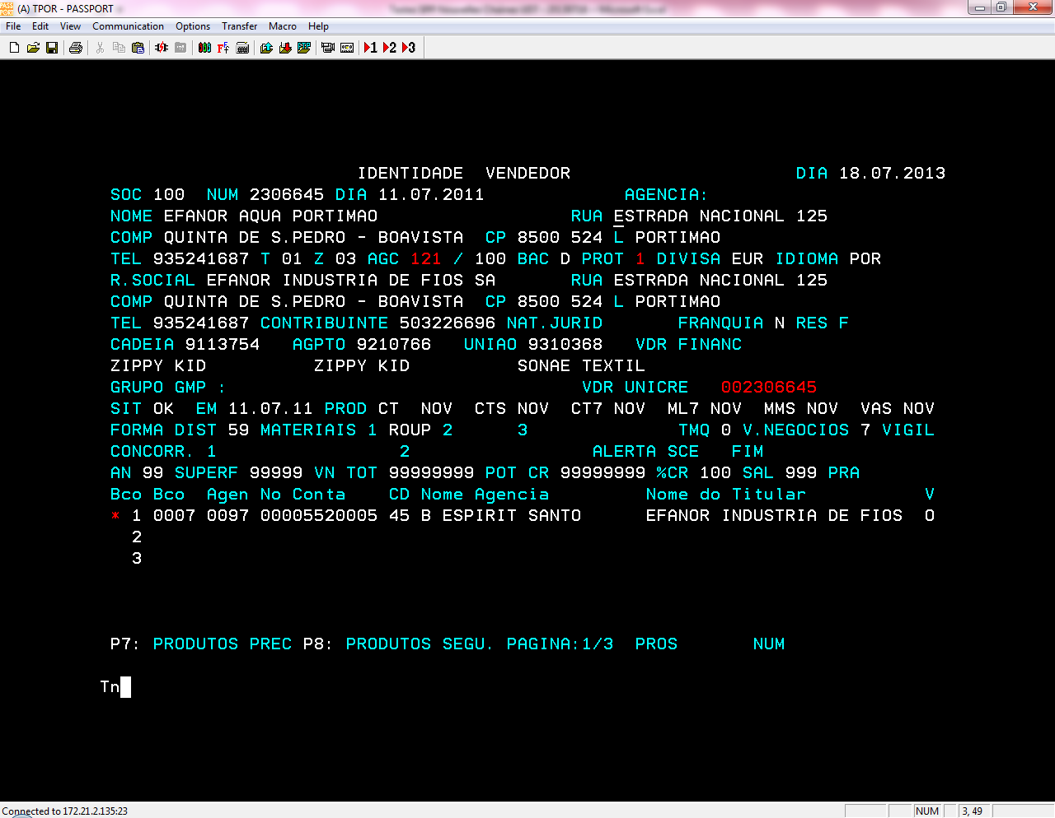
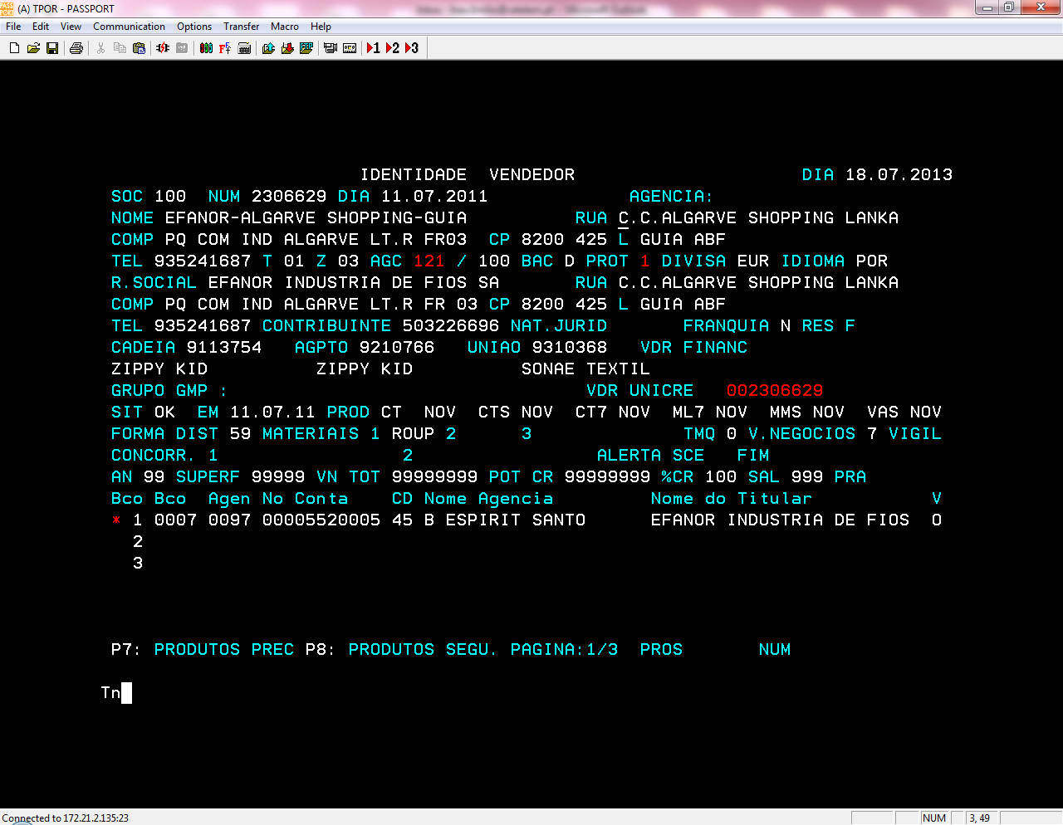

9114372 :
NUM 2296051 -> numéro vendeur SIBS associé = 2296051

